1.定格消費電力
業務用厨房熱機器等性能測定結果 【電気機器】
品 目 | 食器消毒保管庫 （１．定格消費電力）
型 式 |  |  |  | 製造者名
試験日 |  |  | 室温(℃) |  | 湿度(%) |  | 気圧(hPa)

 | 定格消費電力
 | 試験機器の最大消費電力と定格消費電力の差εp[%] が消費電力の許容差に適合するように、定格消費電力pr[kW] を定める。

 | 試験機器の最大消費電力
 | 何も収納されていない状態の試験機器を室温になじませた後、最大入力で加熱を始め、または、電気用品の技術上の基準を定める省令の解釈別表第八の平常温度上昇に規定された条件で加熱を始め、消費電力が一定になった時の値を試験機器の最大消費電力 px [kW] とする。ただし、最大消費電力の測定では、回路の切換えまたは発熱体の特性により、消費電力が段階的またはゆるやかに変化する場合には、その最大値とする。

$$ε_{p}=\left(\frac{p_{x}}{p_{r}}−1\right)×100$$

 | px ： 試験機器の最大消費電力[kW] |  |  | px = |  | (kW) | （小数点以下3位）

 | pr ： 定格消費電力[kW] |  |  | pr = |  | (kW) | （小数点以下3位）

 | εp ： 試験機器の最大消費電力と 定格消費電力の差 |  |  | εp = |  | (%)

 | 消費電力の許容差 | ＝+5％、 | -10％

 | 測定写真


 | 最大消費電力測定グラフ

4.処理能力
業務用厨房熱機器等性能測定結果 【電気機器】
品 目 | 食器消毒保管庫 （ ４．処理能力 ）
型 式 |  |  |  | 製造者名
1回目 | 試験日 |  | 室温(℃) |  | 湿度(%) |  | 気圧 (hPa)
2回目

 |  | 試験機器を室温になじませ、試験食器が40枚収納された試験食器籠を15 ℃近辺の水槽に3分浸漬した後、試験食器籠を上下に3回振って水切りし、1分放置する。最大処理量Vm [籠/回] の試験食器籠を庫内に収納し、庫内の上段、中央および下段のそれぞれ1つの籠（下図の★印）の中央付近の試験食器（●印）の底面中央の表面温度を測定する。温度設定を90 ℃にして加熱を始める。処理終了は、すべての試験食器に水滴がなく、かつ、すべての表面温度（●印）が75℃に達した時とする。 試験食器籠は、幅390mm、奥行360mm および高さ200mm とする。試験食器は、陶磁器製の直径180mm の深皿とする。最大処理量Vm [籠/回] は、試験食器籠の最大収納数とする。処理に要した時間Tc [min/回]は、運転開始から処理終了までの時間とする。処理に要した時間Tc [min/回] の間の消費電力量Pc [kWh/回] を測定する。

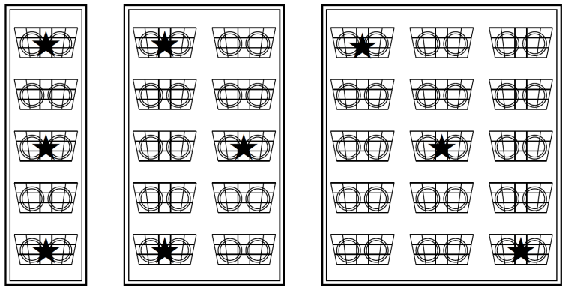
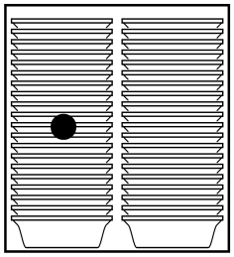

 | Vm : 最大処理量[籠/回] （試験食器籠の最大収納数） |  |  | Vm = |  | (籠/回) | （整数）

 |  |  |  | 1 回目 | 2 回目
 |  |  | 庫内中央の最終温度[℃] = |  |  | （℃） | （小数点以下１位）
 |  |  | 庫内上段の食器温度[℃] = |  |  | （℃） | （小数点以下１位）
 |  |  | 庫内中段の食器温度[℃] = |  |  | （℃） | （小数点以下１位）
 |  |  | 庫内下段の食器温度[℃] = |  |  | （℃） | （小数点以下１位）

 | Tc : 処理に要した時間[min/回] |  | Tc = |  |  | （min/回） | （小数点以下１位）

 |  |  |  | Tc 平均値 = |  | （min/回） | （小数点以下１位）

 |  |  |  | 誤差

 |  |  |  | 1 回目 | 2 回目
 | Pc : 消費電力量[kWh/回] |  | Pc = |  |  | （kWh/回） | （小数点以下３位）

業務用厨房熱機器等性能測定結果 【電気機器】
品 目 | 食器消毒保管庫 （ ４．処理能力 ）
型 式 |  |  |  | 製造者名

 | 処理試験写真

 | 処理時温度測定グラフ

5.消費電力量
業務用厨房熱機器等性能測定結果 【電気機器】
品 目 | 食器消毒保管庫 （ ４．消費電力量 ）
型 式 |  |  |  | 製造者名

 | ①立上り時
 |  | 特に規定しない。

$$Q_{c} = P_{c}$$
 | ②処理時
 |  |  |  | 1 回目 | 2 回目
 |  | Pc : 消費電力量[kWh/回] | Pc = |  |  | (kWh/回) | （小数点以下３位）

 |  | Qc : 処理時消費電力量[kWh/回] | Qc = |  |  | (kWh/回) | （小数点以下３位）

 |  |  |  | Qc 平均値= |  | (kWh/回) | （小数点以下３位）

 |  |  |  | 誤差

 | ③待機時
 |  | 特に規定しない。

 | ④日あたり消費電力量の計算
 |  | 処理回数を想定した日あたり消費電力量を計算する。

 |  | Qc : 処理時消費電力量[kWh/回] |  | Qc = |  | （kWh/回） | （小数点以下３位）
 |  | nd : 処理回数[回/日] 標準値は1回/日 |  | nd = | 1 | （回/日）

 |  | QdN : 日あたり消費電力量（回数想定）[kWh/日] |  | QdN = |  | (kWh/日） | （小数点以下1位）

